入力例
応募フォーム１
がん治療中の支援食
施設名 | 関西電力病院
施設住所 | 553-0003 大阪府大阪市福島区福島２丁目１−７
応募責任者（連絡先をご記入ください）
氏名 | 関西花子 |  |  | 職種： | 管理栄養士 | 部署名： | 栄養管理室
電話番号 | 03-1234-5678 |  |  | E-mail | byoutai23@gmail.com
応 募 内 容 記 載 事 項
（1）献立名、使用材料、分量、作り方・・・・・・・・・・・応募フォーム２に記載
（2）献立作成の背景・意図・アピールポイント、伝えたいメッセージ、栄養指導への活用方法
当院では、患者さんが楽しめるようなメニューを取り入れることを病院食のモットーとしています。 その一つが「お好み焼き」です。 ＜お好み焼きへのこだわり＞ だし：通常よりも濃いだし汁を使用することで味の満足度を上げる。 とろろ芋：ふっくらと軟らかく仕上がる。 花鰹：鰹節を豚バラ肉の上に散らすことで、豚バラ肉の硬化を防ぎ、味に深みを出すことができる。 ＜栄養指導での活用＞ 「お好み焼き」は、比較的たんぱく質が少なく、脂質も多いため、エネルギー補給に適しています。さらに、ソースによるしっかりとした味付であるため、満足度も上がります。1日の献立を通して味のメリハリを学ぶことが可能です。
（3）「自慢の一品」にまつわる話やコンセプト（献立から1品を選んでください。）
自慢の一品（料理名：大阪名物お好み焼き） 腎臓食は、たんぱく質や食塩など制限が多く、「食べたい物が食べられない」という患者さんの声を度々耳にします。そこで、当院では、大阪人が幼い頃より慣れ親しみ、こよなく愛する「お好み焼き」を提供しています。「お好み焼き」は、食べ応えがあり、ソースのインパクトで味にメリハリをつけることができます。さらに、エネルギー量を確保しながらも、たんぱく質量をおさえることができ、地元の味を楽しみながら食事療法の習得が可能となります。
自慢の１品の写真
写真の貼り付け
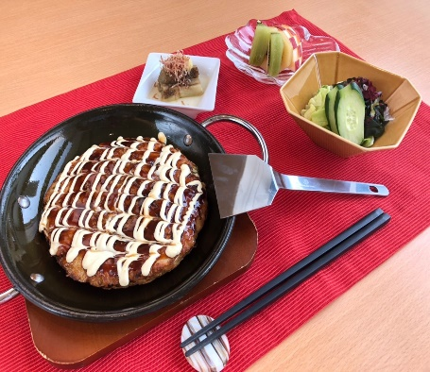

応募フォーム２
■作り方について：
 | 「自慢の一品」について：
 | ・他者が見てもわかりやすいように詳細をご記入下さい。
 | その他の献立や食材について：
 | 特殊な食品や地域性のあるものについてはコメントをお願いします。
レシピ表
献立名 |  | 材料名 | 分量（g） | 作り方
◎お好み焼き |  | 小麦粉 | 40 | お好み焼きの作り方
 |  | とろろ芋 | 30 | ①キャベツは3㎜幅の千切りにする。
 |  | 卵 | 30 | ねぎは小口切りにする。
 |  | 濃縮だし※ | 50 | ②セルクルに、小麦粉、とろろ芋、卵、①を入れ混ぜる。
 |  | キャベツ | 100 | ③②の上に、5㎝幅にカットした豚バラを置き、
 |  | 葱 | 5 | 豚バラが隠れるよう全体に花鰹を散らす。
 |  | 豚バラスライス | 30 | ④熱したフライパンに、豚バラ、鰹節面を下にして
 |  | 花鰹 | 1 | 両面に焼き目をつける。
 |  | お好みソース | 15 | ⑤温度180℃、湿度20℃に設定したスチームコンベク
 |  | マヨネーズ | 12 | ションオーブンで13分焼く。
 |  |  |  | ⑥⑤にソース、マヨネーズを塗り完成。

※濃縮だし |  | 顆粒だし |  | ①1000mlの水を沸騰させる。顆粒13gを入れる。
 |  | （商品名：だしの素） |  | ※この濃縮だしをお好み焼き1人前に50g使用します。
 |  | （販売会社：ｻﾝﾎｰﾑ）

 |  | 熱量(kcal) | 炭水化物(g) |  | 蛋白質(g) | 脂質(g) | 食塩(g)
栄養成分量 |  | 567 | 61.1 |  | 14.4 | 29.1 | 2.4

応募フォーム
応募フォーム１

施設名
施設住所
応募責任者（連絡先をご記入ください）
氏名 |  |  |  | 職種： |  | 部署名：
電話番号 |  |  |  | E-mail
応 募 内 容 記 載 事 項
（1）献立名、使用材料、分量、作り方・・・・・・・・・・・応募フォーム２に記載
（2）献立作成の背景・意図・アピールポイント、伝えたいメッセージ、栄養指導への活用方法

（3）「自慢の一品」にまつわる話やコンセプト（献立から1品を選んでください。）

自慢の１品の写真
写真の貼り付け※
※貼り付けができない場合は、 新しくシートを作成して
画像のみ貼り付けてください。

応募フォーム２
■作り方について：
 | 「自慢の一品」について：
 | ・他者が見てもわかりやすいように詳細をご記入下さい。
 | その他の献立や食材について：
 | 特殊な食品や地域性のあるものについてはコメントをお願いします。
レシピ表
献立名 |  | 材料名 | 分量（g） | 作り方

 |  | 熱量(kcal) | 炭水化物(g) |  | 蛋白質(g) | 脂質(g) | 食塩(g)
栄養成分量

